Cover
 |  |  |  | Module/Sub System |  |  |  |  |  |  |  | Created PIC |  | Created Date
 |  |  |  | Library Management System |  |  |  |  |  |  |  |  |  | 10-Feb-2015

1. Module/Sub System overview

 | Dự án này là nhằm phát triển một hệ thống quản lý thư viện trực tuyến (LIMS) cho các trường đại học. Đây là một ứng dụng dựa trên mạng nội bộ có thể được truy cập khắp trường.
 | Hệ thống này có thể được sử dụng để tìm kiếm sách / tạp chí, báo, tìm ra những người đã mượn sách, yêu cầu để mua một cuốn sách mới vv. Hệ thống tích hợp chứa cả các chức năng
 | cho người sử dụng và cả thủ thư. Các tính năng như gửi email / nhắc nhở vv đều có trong hệ thống này.

2. Definitions, Acronyms, and Abbreviations

 |  | No | Abbreviation |  |  |  | Description
 |  | 1 | LIMS |  |  |  | Library Management System

3. Activity diagram
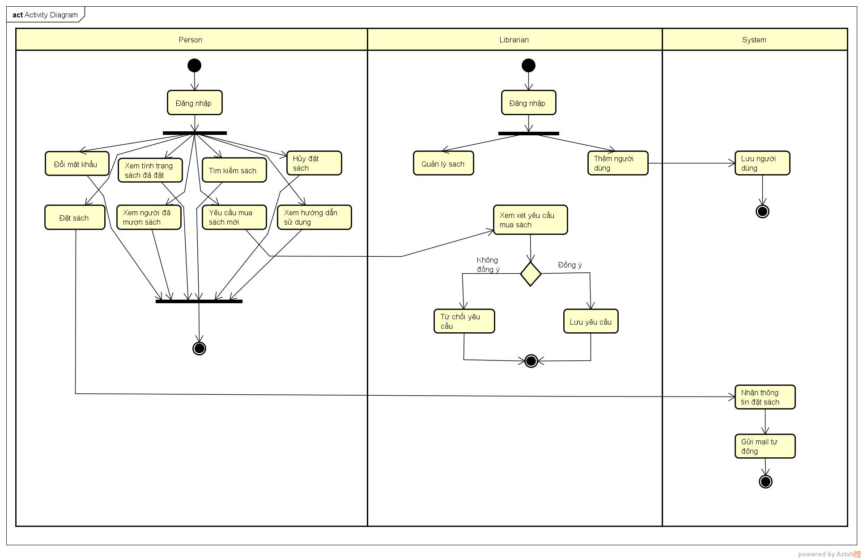

4. UC diagram

 | No | UseCase ID |  |  | Use Case Name |  |  | Description
 | 1 | UC_LIMS_001 |  |  |  | Đăng nhập |  | Đăng nhập để sử dụng các tính năng của hệ thống
 | 2 | UC_LIMS_002 |  |  |  | Đổi mật khẩu |  | Đổi mật khẩu sau khi đăng nhập
 | 3 | UC_LIMS_003 |  |  |  | Xem tình trạng sách đã đặt |  | Xem thông tin, ngày hết hạn với sách đã đặt
 | 4 | UC_LIMS_004 |  |  |  | Tìm kiếm sách |  | Tìm kiếm sách
 | 5 | UC_LIMS_005 |  |  |  | Đặt sách |  | Đặt sách
 | 6 | UC_LIMS_006 |  |  |  | Hủy đặt sách |  | Hủy sách sau khi đặt
 | 7 | UC_LIMS_007 |  |  |  | Xem người đã mượn sách |  | Xem ai đã mượn cuốn sách nào và ngày hết hạn
 | 8 | UC_LIMS_008 |  |  |  | Yêu cầu mua sách mới |  | Gửi yêu cầu thư viện mua sách mới
 | 9 | UC_LIMS_009 |  |  |  | Xem hướng dẫn sử dụng |  | Xem giúp đỡ về cách sử dụng hệ thống
 | 10 | UC_LIMS_010 |  |  |  | Quản lý sách |  | Thủ thư thêm/ loại bỏ sách mới
 | 11 | UC_LIMS_011 |  |  |  | Chấp nhận/ từ chối yêu cầu |  | Xem xét việc có mua sách mới theo yêu cầu mua sách mới hay không
 | 12 | UC_LIMS_012 |  |  |  | Thêm người dùng mới |  | Thủ thư thêm người dùng mới
 | 13 | UC_LIMS_013 |  |  |  | Gửi mail thông báo đặt sách |  | Hệ thống gửi thông báo tới người dung sau khi đặt sách
 | 14 | UC_LIMS_014 |  |  |  | Gửi mail thông báo hết hạn |  | Hệ thống gửi thông báo tới người dung sau khi gần hết hạn mượn sách

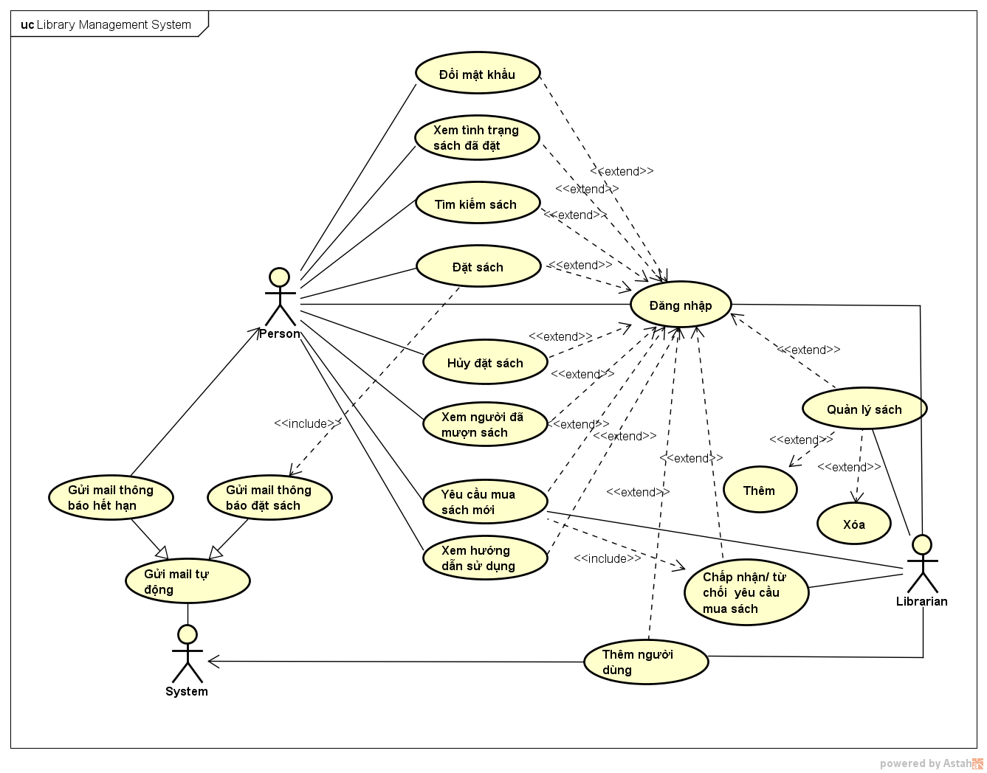
 |  |  |  |  |  |  |  |  |  |  | Security matrix
 |  |  |  |  |  |  |  |  | UC |  |  |  | Person |  | Librarian | System
 |  |  |  |  |  |  |  |  |  | Đăng nhập |  |  | x |  | x
 |  |  |  |  |  |  |  |  |  | Đổi mật khẩu |  |  | x
 |  |  |  |  |  |  |  |  |  | Xem tình trạng sách đã đặt |  |  | x
 |  |  |  |  |  |  |  |  |  | Tìm kiếm sách |  |  | x |  | x
 |  |  |  |  |  |  |  |  |  | Đặt sách |  |  | x
 |  |  |  |  |  |  |  |  |  | Hủy đặt sách |  |  | x
 |  |  |  |  |  |  |  |  |  | Xem người đã mượn sách |  |  | x
 |  |  |  |  |  |  |  |  |  | Yêu cầu mua sách mới |  |  | x
 |  |  |  |  |  |  |  |  |  | Xem hướng dẫn sử dụng |  |  | x
 |  |  |  |  |  |  |  |  |  | Quản lý sach |  |  |  |  | x
 |  |  |  |  |  |  |  |  |  | Xem xét yêu cầu mua sách |  |  |  |  | x
 |  |  |  |  |  |  |  |  |  | Thêm người dùng |  |  |  |  | x
 |  |  |  |  |  |  |  |  |  | Gửi mail thông báo hết han |  |  |  |  |  | x
 |  |  |  |  |  |  |  |  |  | Gủi mail thông báo đặt sách |  |  |  |  |  | x

